Progetto
LABORATORIO MOBILE DI FISICA CON PIATTAFORMA CLOUD PER L'APPRENDIMENTO COLLABORATIVO
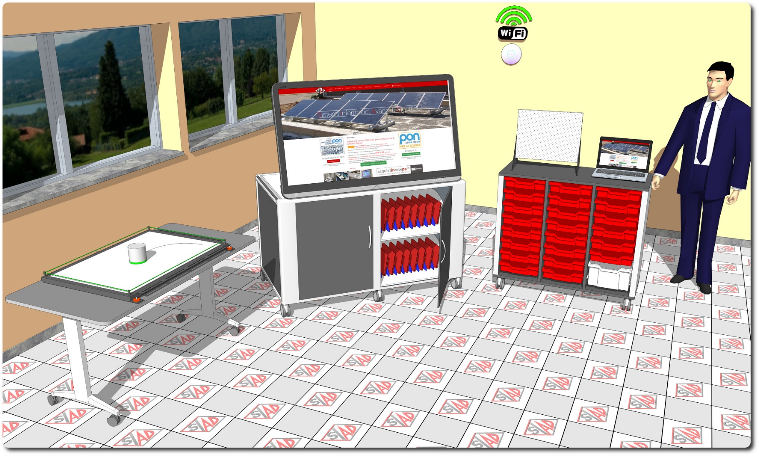
Descrizione Progetto (minore di 1300 caratteri)
OBIETTIVI Dotare la Scuola di uno spazio laboratoriale mobile per lo studio dei fenomeni di Fisica e Meccanica e postazione mobile riservata ad alunni diversamente abili. LA SOLUZIONE È COMPOSTA DA: 1) Laboratorio mobile di Fisica, contenente oltre 18 vassoi tematici per eseguire tutte le esperienze sui fenomeni fisici, anche in gruppi di lavoro; 2) Apparecchiature tecnologiche, comprendenti una postazione integrata docente con servizi, tablet PC, monitor interattivo con piattaforma collaborativa cloud-based, access point, document camera e postazione per studenti diversamente abili; 3) Software, costituito da piattaforma web oriented per la gestione del libretto studente; 4) Strumentazione scientifica, comprendente dataloggers wifi fruibili in gruppi di lavoro, pack di sensori per le esperienze di fisica, tavola a cuscino d'aria con dispositivi wireless per lezioni frontali dimostrative. 5) Arredi, comprendenti un carrello di ricarica fino a 36 dispositivi che integra un supporto per monitor touch fino a 55" e un banco con piano ribaltabile da utilizzare come base per gli esperimenti

Click qui per la Matrice Acquisti
Click qui per il riepilogo delle Spese Generali

